Offerte
 | Bestellung |  |  |  | lb_Hüfifirn

 | Offerte
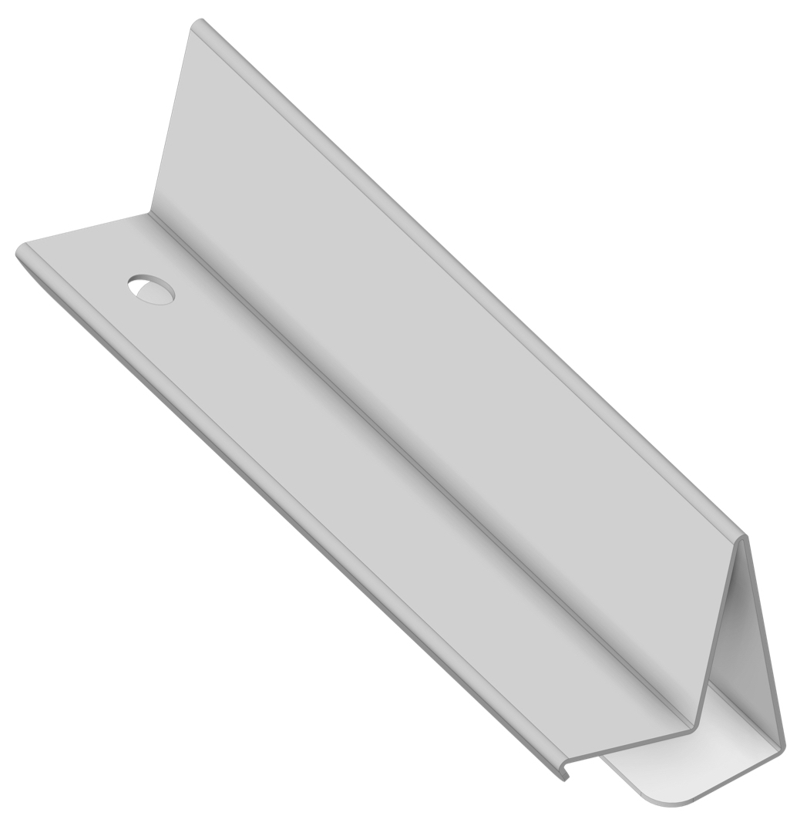
Firma:

Sachbearbeiter:

Kommission:

Datum: |  | 2024-03-22

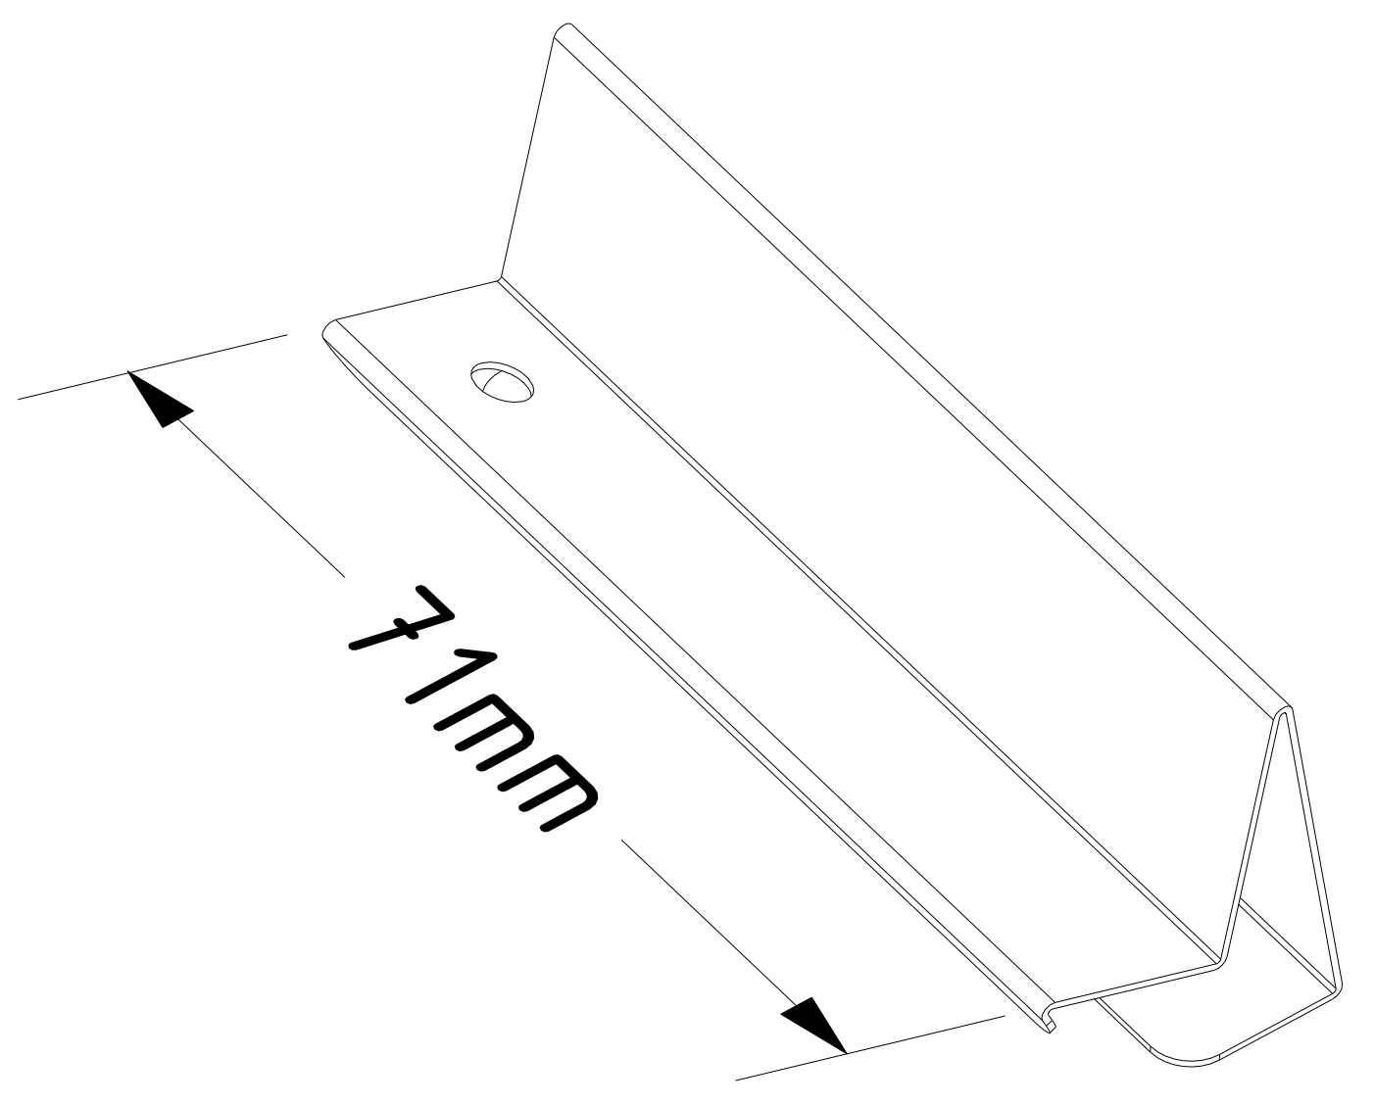

Material: |  | RAL - Farbe: | Materialstärke: | Menge:

CNS/Federstahl |  | blank | 0.50

Zubehör, Bemerkungen, Skizzen

